Nhận tư vấn từ chatbot AI
Project Name | Ứng dụng AI chatbot vào website quản lý và chăm sóc thú cưng
Module Code | Nhận tư vấn từ chatbot AI
 | Hoàn thành | Lỗi | Chưa kiểm tra | Bị chặn | Tổng lần kiểm tra
Round 1 | 11 | 0 | 0 | 0 | 11
Round 2 | 11 | 0 | 0 | 0 | 11
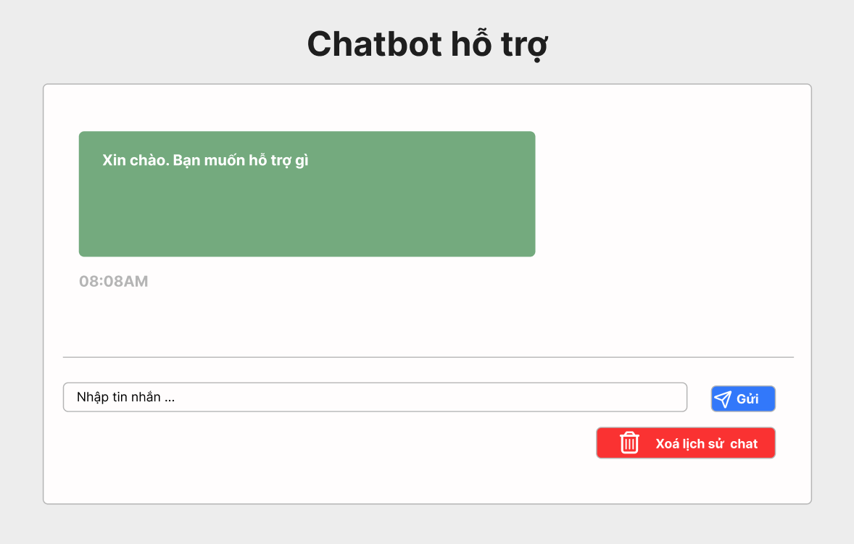

Test Case ID | Mô tả | Quy trình | Điều kiện tiên quyết | Kết quả mong đợi | Kết quả thực tế | Kết quả |  |  |  |  |  | Chú thích
 |  |  |  |  |  | Vòng 1 |  |  | Vòng 2
 |  |  |  |  |  | Trạng thái | Ngày kiểm tra | Người kiểm tra | Trạng thái | Ngày kiểm tra | Người kiểm tra
GUI_SHOW Nhận tư vấn từ chatbot AI
GUI - NTVCAI01 | [Tin nhắn] Textbox |  | Đăng nhập thành công vào hệ thống | -Text color : light -Status : enable -Background : green | -Text color : light -Status : enable -Background : green | Passed | 15/04/2025 | Sơn | Passed | 17/05/2025 | Sơn
GUI - NTVCAI02 | [Thời gian] Label |  | Đăng nhập thành công vào hệ thống | - Text: Green - Status: Enable | - Text: Green - Status: Enable | Passed | 15/04/2025 | Sơn | Passed | 17/05/2025 | Sơn
GUI - NTVCAI03 | [Nhập tin nhắn] Textbox |  | Đăng nhập thành công vào hệ thống | - Text: Black - Status: Enable | - Text: Black - Status: Enable | Passed | 15/04/2025 | Sơn | Passed | 17/05/2025 | Sơn
GUI - NTVCAI04 | [Gửi] Button |  | Đăng nhập thành công vào hệ thống | -Text color : light -Status : enable -Background : blu | -Text color : light -Status : enable -Background : blu | Passed | 15/04/2025 | Sơn | Passed | 17/05/2025 | Sơn
GUI - NTVCAI05 | [Xoá lịch sử chat] Button |  | Đăng nhập thành công vào hệ thống | -Text color : light -Status : enable -Background : brown | -Text color : light -Status : enable -Background : brown | Passed | 15/04/2025 | Sơn | Passed | 17/05/2025 | Sơn
FUNCTION_SHOW Nhận tư vấn từ chatbot AI
FUNC-NTVCAI01 | Xác thực trang chatbox AI đang hiển thị | 1. Truy cập vào trang web | Đăng nhập thành công vào hệ thống | Hiển thị trang văn bản đến gồm có: - Textbox "Tin nhắn" - Label "Thời gian" - Textbox "Nhập tin nhắn" - Button "Gửi" - Button "Xoá lịch sử chat" | Hiển thị trang văn bản đến gồm có: - Textbox "Tin nhắn" - Label "Thời gian" - Textbox "Nhập tin nhắn" - Button "Gửi" - Button "Xoá lịch sử chat" | Passed | 15/04/2025 | Sơn | Passed | 17/05/2025 | Sơn
FUNC-NTVCAI02 | Không nhập gì vào ô tìm kiếm | 1. Khởi động trang web. 2. Hiển thị trang chủ. 3.Chọn tư vấn chatbox AI 4. Nhấn vào Button "Gửi" | Đăng nhập thành công vào hệ thống | Hiển thị thông báo:"Nhập tin nhắn" | Hiển thị thông báo:"Nhập tin nhắn" | Passed | 15/04/2025 | Sơn | Passed | 17/05/2025 | Sơn
FUNC-NTVCAI03 | Kiểm tra nút gửi tin nhắn thành công | 1. Khởi động trang web. 2. Hiển thị trang chủ. 3.Chọn tư vấn chatbox AI 4. Nhấn vào Button "Gửi" | Đăng nhập thành công vào hệ thống | "Hiển thị tin nhắn đã nhập ở khung chat!" | "Hiển thị tin nhắn đã nhập ở khung chat!" | Passed | 15/04/2025 | Sơn | Passed | 17/05/2025 | Sơn
FUNC-NTVCAI04 | Kiểm tra nút gửi tin nhắn thất bại | 1. Khởi động trang web. 2. Hiển thị trang chủ. 3.Chọn tư vấn chatbox AI 4. Nhấn vào Button "Gửi" | Đăng nhập thành công vào hệ thống | "Không hiển thị tin nhắn đã nhập ở khung chat!" | "Không hiển thị tin nhắn đã nhập ở khung chat!" | Passed | 15/04/2025 | Sơn | Passed | 17/05/2025 | Sơn
FUNC-NTVCAI05 | Kiểm tra nút xoá lịch sử chat thành công | 1. Khởi động trang web. 2. Hiển thị trang chủ. 3.Chọn văn bản đến 4. Nhấn vào Button "Xoá lịch sử chat" | Đăng nhập thành công vào hệ thống | Hiển thị thông báo:"Xoá lịch sử chat thành công" | Hiển thị thông báo:"Xoá lịch sử chat thành công" | Passed | 15/04/2025 | Sơn | Passed | 17/05/2025 | Sơn
FUNC-NTVCAI06 | Kiểm tra nút xoá lịch sử chat thất bại | 1. Khởi động trang web. 2. Hiển thị trang chủ. 3.Chọn văn bản đến 4. Nhấn vào Button "Xoá lịch sử chat" | Đăng nhập thành công vào hệ thống | Hiển thị thông báo:"Xoá lịch sử chat thất bại" | Hiển thị thông báo:"Xoá lịch sử chat thất bại" | Passed | 15/04/2025 | Sơn | Passed | 17/05/2025 | Sơn

Quản lý tài khoản người dùng
Project Name | Ứng dụng AI chatbot vào website quản lý và chăm sóc thú cưng
Module Code | Quản lý tài khoản người dùng
 | Hoàn thành | Lỗi | Chưa kiểm tra | Bị chặn | Tổng lần kiểm tra
Round 1 | 16 | 0 | 0 | 0 | 16
Round 2 | 16 | 0 | 0 | 0 | 16
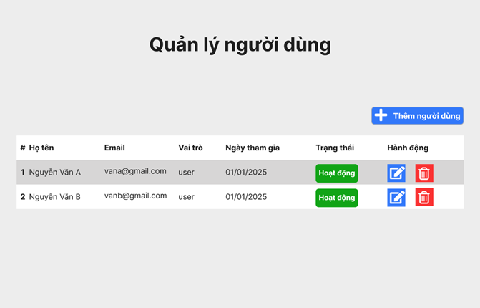

Test Case ID | Mô tả | Quy trình | Điều kiện tiên quyết | Kết quả mong đợi | Kết quả thực tế | Kết quả |  |  |  |  |  | Chú thích
 |  |  |  |  |  | Vòng 1 |  |  | Vòng 2
 |  |  |  |  |  | Trạng thái | Ngày kiểm tra | Người kiểm tra | Trạng thái | Ngày kiểm tra | Người kiểm tra
GUI_SHOW Quản lý tài khoản người dùng
GUI-QLTKND01 | Kiểm tra tiêu đề giao diện |  | Đăng nhập thành công vào hệ thống | Hiển thị tiêu đề "Quản lý tài khoản người dùng" rõ ràng, đúng căn chỉnh | Hiển thị tiêu đề "Quản lý tài khoản người dùng" rõ ràng, đúng căn chỉnh | Passed | 15/04/2025 | Sơn | Passed | 17/05/2025 | Sơn
GUI-QLTKND02 | [Họ tên] Label |  | Đăng nhập thành công vào hệ thống | - Text: Black - Status: Enable | - Text: Black - Status: Enable | Passed | 15/04/2025 | Sơn | Passed | 17/05/2025 | Sơn
GUI-QLTKND03 | [Email] Label |  | Đăng nhập thành công vào hệ thống | - Text: Black - Status: Enable | - Text: Black - Status: Enable | Passed | 15/04/2025 | Sơn | Passed | 17/05/2025 | Sơn
GUI-QLTKND04 | [Vai trò] Label |  | Đăng nhập thành công vào hệ thống | - Text: Black - Status: Enable | - Text: Black - Status: Enable | Passed | 15/04/2025 | Sơn | Passed | 17/05/2025 | Sơn
GUI-QLTKND05 | [Ngày tham gia] Label |  | Đăng nhập thành công vào hệ thống | - Text: Black - Status: Enable | - Text: Black - Status: Enable | Passed | 15/04/2025 | Sơn | Passed | 17/05/2025 | Sơn
GUI-QLTKND06 | [Trạng thái] Textbox |  | Đăng nhập thành công vào hệ thống | -Text color : light -Status : enable -Background : brown | -Text color : light -Status : enable -Background : brown | Passed | 15/04/2025 | Sơn | Passed | 17/05/2025 | Sơn
GUI-QLTKND07 | [Hành động] Label |  | Đăng nhập thành công vào hệ thống | - Text: Black - Status: Enable | - Text: Black - Status: Enable | Passed | 15/04/2025 | Sơn | Passed | 17/05/2025 | Sơn
GUI-QLTKND08 | [Chỉnh sửa Hành động] IconButton |  | Đăng nhập thành công vào hệ thống | -Text color : light -Status : enable -Background : blu | -Text color : light -Status : enable -Background : blu | Passed | 15/04/2025 | Sơn | Passed | 17/05/2025 | Sơn
GUI-QLTKND09 | [Xoá Hành động] IconButton |  | Đăng nhập thành công vào hệ thống | -Text color : light -Status : enable -Background : brown | -Text color : light -Status : enable -Background : brown | Passed | 15/04/2025 | Sơn | Passed | 17/05/2025 | Sơn
FUNCTION_SHOW Quản lý tài khoản người dùng
FUNC-QLTKND01 | Kiểm tra thông tin Quản lý tài khoản người dùng từ hệ thống | 1. Khởi động trang web. 2. Hiển thị trang chủ. 3.Chọn quản lý tài khoản người dùng | Đăng nhập bằng tài khoản Admin | Hệ thống trả về thông tin đầy đủ: Họ tên, Email, Vai trò, Ngày tham gia, Trạng thái, Hành động. | Hệ thống trả về thông tin đầy đủ: Họ tên, Email, Vai trò, Ngày tham gia, Trạng thái, Hành động. | Passed | 15/04/2025 | Sơn | Passed | 17/05/2025 | Sơn
FUNC-QLTKND02 | Kiểm tra button thêm người dùng | 1. Khởi động trang web. 2. Hiển thị trang chủ. 3.Chọn quản lý tài khoản người dùng 4. Click thêm người dùng | Đăng nhập bằng tài khoản Admin | Hệ thống trả về nhập thông tin người dùng: Họ tên, Email, Vai trò, Ngày tham gia, Trạng thái, Hành động. | Hệ thống trả về nhập thông tin người dùng: Họ tên, Email, Vai trò, Ngày tham gia, Trạng thái, Hành động. | Passed | 15/04/2025 | Sơn | Passed | 17/05/2025 | Sơn
FUNC-QLTKND03 | Kiểm tra button thêm người dùng thất bại | 1. Khởi động trang web. 2. Hiển thị trang chủ. 3.Chọn quản lý tài khoản người dùng 4. Click thêm người dùng | Đăng nhập bằng tài khoản Admin | Hệ thống không phản hồi về việc nhập thông tin người dùng: Họ tên, Email, Vai trò, Ngày tham gia, Trạng thái, Hành động. | Hệ thống không phản hồi về việc nhập thông tin người dùng: Họ tên, Email, Vai trò, Ngày tham gia, Trạng thái, Hành động. | Passed | 15/04/2025 | Sơn | Passed | 17/05/2025 | Sơn
FUNC-QLTKND04 | Kiểm tra icon hành động chỉnh sửa người dùng | 1. Khởi động trang web. 2. Hiển thị trang chủ. 3.Chọn quản lý tài khoản người dùng 4. Click chỉnh sửa người dùng | Đăng nhập bằng tài khoản Admin | Khi nhấn, hệ thống trả về nhập thông tin người dùng: Họ tên, Email, Vai trò, Ngày tham gia. | Khi nhấn, hệ thống trả về nhập thông tin người dùng: Họ tên, Email, Vai trò, Ngày tham gia. | Passed | 15/04/2025 | Sơn | Passed | 17/05/2025 | Sơn
FUNC-QLTKND05 | Kiểm tra icon hành động chỉnh sửa người dùng thất bại | 1. Khởi động trang web. 2. Hiển thị trang chủ. 3.Chọn quản lý tài khoản người dùng 4. Click chỉnh sửa người dùng | Đăng nhập bằng tài khoản Admin | Khi nhấn, hệ thống không phản hồi về chỉnh sửa thông tin người dùng: Họ tên, Email, Vai trò, Ngày tham gia. | Khi nhấn, hệ thống không phản hồi về chỉnh sửa thông tin người dùng: Họ tên, Email, Vai trò, Ngày tham gia. | Passed | 15/04/2025 | Sơn | Passed | 17/05/2025 | Sơn
FUNC-QLTKND06 | Kiểm tra icon hành động xoá người dùng | 1. Khởi động trang web. 2. Hiển thị trang chủ. 3.Chọn quản lý tài khoản người dùng 4. Click xoá người dùng | Đăng nhập bằng tài khoản Admin | Khi nhấn, hệ thống phản hồi đã xoá người dùng thành công. | Khi nhấn, hệ thống phản hồi đã xoá người dùng thành công. | Passed | 15/04/2025 | Sơn | Passed | 17/05/2025 | Sơn
FUNC-QLTKND07 | Kiểm tra icon hành động xoá người dùng thất bại | 1. Khởi động trang web. 2. Hiển thị trang chủ. 3.Chọn quản lý tài khoản người dùng 4. Click xoá người dùng | Đăng nhập bằng tài khoản Admin | Khi nhấn, hệ thống không xoá người dùng đã chọn xoá. | Khi nhấn, hệ thống không xoá người dùng đã chọn xoá. | Passed | 15/04/2025 | Sơn | Passed | 17/05/2025 | Sơn

Quản lý báo cáo và thống kê
Project Name | Ứng dụng AI chatbot vào website quản lý và chăm sóc thú cưng
Module Code | Quản lý báo cáo và thống kê
 | Hoàn thành | Lỗi | Chưa kiểm tra | Bị chặn | Tổng lần kiểm tra
Round 1 | 12 | 0 | 0 | 0 | 12
Round 2 | 12 | 0 | 0 | 0 | 12

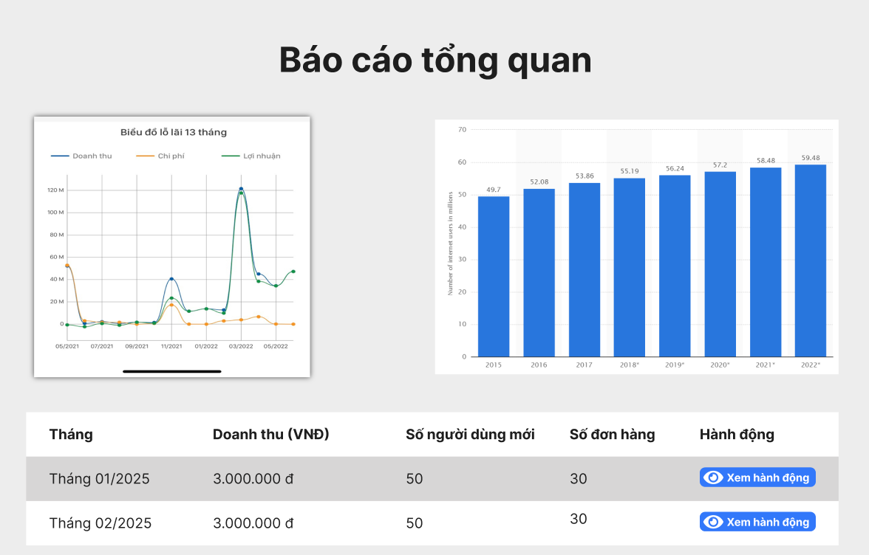

Test Case ID | Mô tả | Quy trình | Điều kiện tiên quyết | Kết quả mong đợi | Kết quả thực tế | Kết quả |  |  |  |  |  | Chú thích
 |  |  |  |  |  | Vòng 1 |  |  | Vòng 2
 |  |  |  |  |  | Trạng thái | Ngày kiểm tra | Người kiểm tra | Trạng thái | Ngày kiểm tra | Người kiểm tra
GUI_SHOW Quản lý báo cáo và thống kê
GUI - QLBCVTK01 | Kiểm tra tiêu đề giao diện |  | Đăng nhập thành công vào hệ thống | Hiển thị tiêu đề "Báo cáo tổng quan" rõ ràng, đúng căn chỉnh | Hiển thị tiêu đề "Báo cáo tổng quan" rõ ràng, đúng căn chỉnh | Passed | 15/04/2025 | Sơn | Passed | 17/05/2025 | Sơn
GUI - QLBCVTK02 | [Biểu đồ lỗ lại 13 tháng] Image |  | Đăng nhập thành công vào hệ thống | - Status: Enable | - Status: Enable | Passed | 15/04/2025 | Sơn | Passed | 17/05/2025 | Sơn
GUI - QLBCVTK03 | [Biểu đồ hàng năm] Image |  | Đăng nhập thành công vào hệ thống | - Status: Enable | - Status: Enable | Passed | 15/04/2025 | Sơn | Passed | 17/05/2025 | Sơn
GUI - QLBCVTK04 | [Tháng] Label |  | Đăng nhập thành công vào hệ thống | - Text: Black - Status: Enable | - Text: Black - Status: Enable | Passed | 15/04/2025 | Sơn | Passed | 17/05/2025 | Sơn
GUI - QLBCVTK05 | [Doanh thu] Label |  | Đăng nhập thành công vào hệ thống | - Text: Black - Status: Enable | - Text: Black - Status: Enable | Passed | 15/04/2025 | Sơn | Passed | 17/05/2025 | Sơn
GUI - QLBCVTK06 | [Số người dùng mới] Label |  | Đăng nhập thành công vào hệ thống | - Text: Black - Status: Enable | - Text: Black - Status: Enable | Passed | 15/04/2025 | Sơn | Passed | 17/05/2025 | Sơn
GUI - QLBCVTK07 | [Số đơn hàng] Label |  | Đăng nhập thành công vào hệ thống | - Text: Black - Status: Enable | - Text: Black - Status: Enable | Passed | 15/04/2025 | Sơn | Passed | 17/05/2025 | Sơn
GUI - QLBCVTK08 | [Hành động] Label |  | Đăng nhập thành công vào hệ thống | - Text: Black - Status: Enable | - Text: Black - Status: Enable | Passed | 15/04/2025 | Sơn | Passed | 17/05/2025 | Sơn
GUI - QLBCVTK09 | [Xem hành động] Button |  | Đăng nhập thành công vào hệ thống | -Text color : light -Status : enable -Background : blu | -Text color : light -Status : enable -Background : blu | Passed | 15/04/2025 | Sơn | Passed | 17/05/2025 | Sơn
FUNCTION_SHOW Quản lý báo cáo và thống kê
FUNC-QLBCVTK01 | Kiểm tra thông tin Quản lý tài báo cáo và thống kê từ hệ thống | 1. Khởi động trang web. 2. Hiển thị trang chủ. 3.Chọn quản lý báo cáo và thống kê | Đăng nhập bằng tài khoản Admin | Hiển thị trang quản lý báo cáo và thống kê gồm có: - Image "Biểu đồ lỗ lãi 13 tháng" - Image "Biểu đồ hàng năm" - Lable "Tháng" - Lable "Doanh thu" - Lable "Số người dùng mới" - Lable "Số đơn hàng" - Lable "Hành động" - Button "Xem hành động" | Hiển thị trang quản lý báo cáo và thống kê gồm có: - Image "Biểu đồ lỗ lãi 13 tháng" - Image "Biểu đồ hàng năm" - Lable "Tháng" - Lable "Doanh thu" - Lable "Số người dùng mới" - Lable "Số đơn hàng" - Lable "Hành động" - Button "Xem hành động" | Passed | 15/04/2025 | Sơn | Passed | 17/05/2025 | Sơn
FUNC-XVBD02 | Kiểm tra nút Xem hành động | 1. Khởi động trang web. 2. Hiển thị trang chủ. 3.Chọn quản lý báo cáo và thống kê 4. Nhấn vào "Xem hành động" | Đăng nhập bằng tài khoản Admin | Hiển thị các hành động có thể thực hiện | Hiển thị các hành động có thể thực hiện | Passed | 15/04/2025 | Sơn | Passed | 17/05/2025 | Sơn
FUNC-XVBD03 | Kiểm tra nút Xem hành động thất bại | 1. Khởi động trang web. 2. Hiển thị trang chủ. 3.Chọn quản lý báo cáo và thống kê 4. Nhấn vào "Xem hành động" | Đăng nhập bằng tài khoản Admin | Không hiển thị các hành động có thể thực hiện | Không hiển thị các hành động có thể thực hiện | Passed | 15/04/2025 | Sơn | Passed | 17/05/2025 | Sơn

Quản lý bảo mật và phân quyền
Project Name | Ứng dụng AI chatbot vào website quản lý và chăm sóc thú cưng
Module Code | Quản lý bảo mật và phân quyền
 | Hoàn thành | Lỗi | Chưa kiểm tra | Bị chặn | Tổng lần kiểm tra
Round 1 | 15 | 0 | 0 | 0 | 15
Round 2 | 15 | 0 | 0 | 0 | 15

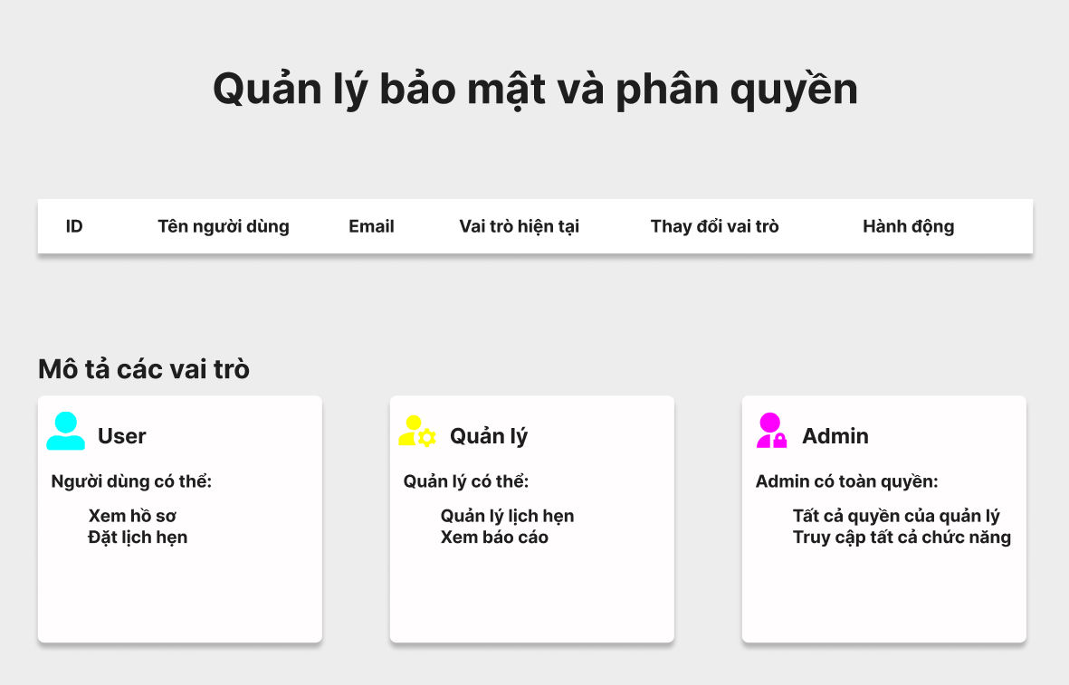

Test Case ID | Mô tả | Quy trình | Điều kiện tiên quyết | Kết quả mong đợi | Kết quả thực tế | Kết quả |  |  |  |  |  | Chú thích
 |  |  |  |  |  | Vòng 1 |  |  | Vòng 2
 |  |  |  |  |  | Trạng thái | Ngày kiểm tra | Người kiểm tra | Trạng thái | Ngày kiểm tra | Người kiểm tra
GUI_SHOW Quản lý bảo mật và phân quyền
GUI - QLBMVPQ01 | Kiểm tra tiêu đề giao diện |  | Đăng nhập thành công vào hệ thống | Hiển thị tiêu đề "Quản lý bảo mật và phân quyền" rõ ràng, đúng căn chỉnh | Hiển thị tiêu đề "Quản lý bảo mật và phân quyền" rõ ràng, đúng căn chỉnh | Passed | 15/04/2025 | Sơn | Passed | 17/05/2025 | Sơn
GUI - QLBMVPQ02 | [ID] Label |  | Đăng nhập thành công vào hệ thống | - Text: Black - Status: Enable | - Text: Black - Status: Enable | Passed | 15/04/2025 | Sơn | Passed | 17/05/2025 | Sơn
GUI - QLBMVPQ03 | [Tên người dùng] Label |  | Đăng nhập thành công vào hệ thống | - Text: Black - Status: Enable | - Text: Black - Status: Enable | Passed | 15/04/2025 | Sơn | Passed | 17/05/2025 | Sơn
GUI - QLBMVPQ04 | [Email] Label |  | Đăng nhập thành công vào hệ thống | - Text: Black - Status: Enable | - Text: Black - Status: Enable | Passed | 15/04/2025 | Sơn | Passed | 17/05/2025 | Sơn
GUI - QLBMVPQ05 | [Vai trò hiện tại] Label |  | Đăng nhập thành công vào hệ thống | - Text: Black - Status: Enable | - Text: Black - Status: Enable | Passed | 15/04/2025 | Sơn | Passed | 17/05/2025 | Sơn
GUI - QLBMVPQ06 | [Thay đổi vai trò] Label |  | Đăng nhập thành công vào hệ thống | - Text: Black - Status: Enable | - Text: Black - Status: Enable | Passed | 15/04/2025 | Sơn | Passed | 17/05/2025 | Sơn
GUI - QLBMVPQ07 | [Hành động] Label |  | Đăng nhập thành công vào hệ thống | - Text: Black - Status: Enable | - Text: Black - Status: Enable | Passed | 15/04/2025 | Sơn | Passed | 17/05/2025 | Sơn
GUI - QLBMVPQ08 | [Mô tả vại trò] Label |  | Đăng nhập thành công vào hệ thống | - Text: Black - Status: Enable | - Text: Black - Status: Enable | Passed | 15/04/2025 | Sơn | Passed | 17/05/2025 | Sơn
GUI - QLBMVPQ09 | [User] Textbox |  | Đăng nhập thành công vào hệ thống | - Text: Black - Status: Enable | - Text: Black - Status: Enable | Passed | 15/04/2025 | Sơn | Passed | 17/05/2025 | Sơn
GUI - QLBMVPQ10 | [Quản lý] Textbox |  | Đăng nhập thành công vào hệ thống | - Text: Black - Status: Enable | - Text: Black - Status: Enable | Passed | 15/04/2025 | Sơn | Passed | 17/05/2025 | Sơn
GUI - QLBMVPQ11 | [Admin] Textbox |  | Đăng nhập thành công vào hệ thống | - Text: Black - Status: Enable | - Text: Black - Status: Enable | Passed | 15/04/2025 | Sơn | Passed | 17/05/2025 | Sơn
FUNCTION_SHOW Quản lý bảo mật và phân quyền
FUNC - QLBMVPQ01 | Kiểm tra thông tin Quản lý bảo mật và phân quyền | 1. Khởi động trang web. 2. Hiển thị trang chủ. 3.Chọn Quản lý bảo mật và phân quyền | Đăng nhập bằng tài khoản Admin | Hiển thị trang quản lý báo cáo và thống kê gồm có: - Lable "ID" - Lable "Tên người dùng" - Lable "Email" - Lable "Vai trò hiện tại" - Lable "Thay đổi vai trò" - Lable "Hành động" - Lable "Mô tả vai trò" - Textbox "User" - Textbox "Quản lý" - Textbox "Admin" | Hiển thị trang quản lý báo cáo và thống kê gồm có: - Lable "ID" - Lable "Tên người dùng" - Lable "Email" - Lable "Vai trò hiện tại" - Lable "Thay đổi vai trò" - Lable "Hành động" - Lable "Mô tả vai trò" - Textbox "User" - Textbox "Quản lý" - Textbox "Admin" | Passed | 15/04/2025 | Sơn | Passed | 17/05/2025 | Sơn
FUNC - QLBMVPQ02 | Kiểm tra thông tin Mô tả quyền User | 1. Khởi động trang web. 2. Hiển thị trang chủ. 3.Chọn Quản lý bảo mật và phân quyền | Đăng nhập bằng tài khoản Admin | Hiển thị đầy đủ mô tả quyền User | Hiển thị đầy đủ mô tả quyền User | Passed | 15/04/2025 | Sơn | Passed | 17/05/2025 | Sơn
FUNC - QLBMVPQ03 | Kiểm tra thông tin Mô tả quyền Quản lý | 1. Khởi động trang web. 2. Hiển thị trang chủ. 3.Chọn Quản lý bảo mật và phân quyền | Đăng nhập bằng tài khoản Admin | Hiển thị đầy đủ mô tả quyền Quản lý | Hiển thị đầy đủ mô tả quyền Quản lý | Passed | 15/04/2025 | Sơn | Passed | 17/05/2025 | Sơn
FUNC - QLBMVPQ04 | Kiểm tra thông tin Mô tả quyền Admimn | 1. Khởi động trang web. 2. Hiển thị trang chủ. 3.Chọn Quản lý bảo mật và phân quyền | Đăng nhập bằng tài khoản Admin | Hiển thị đầy đủ mô tả quyền Admin | Hiển thị đầy đủ mô tả quyền Admin | Passed | 15/04/2025 | Sơn | Passed | 17/05/2025 | Sơn

Quản lý hóa đơn và xuất mã QR
Project Name | Ứng dụng AI chatbot vào website quản lý và chăm sóc thú cưng
Module Code | Quản lý hoá đơn và xuất mã QR
 | Hoàn thành | Lỗi | Chưa kiểm tra | Bị chặn | Tổng lần kiểm tra
Round 1 | 24 | 0 | 0 | 0 | 24
Round 2 | 24 | 0 | 0 | 0 | 24

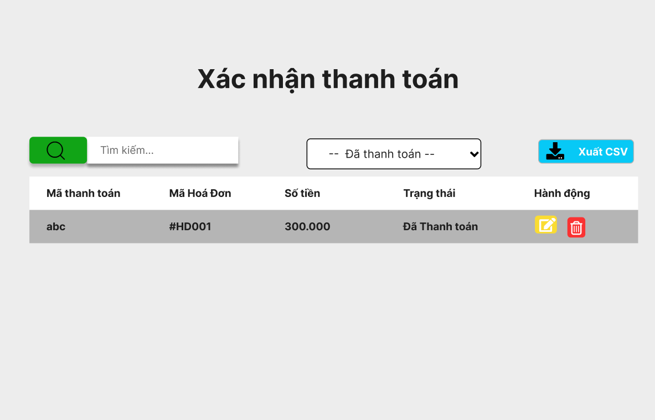

Test Case ID | Mô tả | Quy trình | Điều kiện tiên quyết | Kết quả mong đợi | Kết quả thực tế | Kết quả |  |  |  |  |  | Chú thích
 |  |  |  |  |  | Vòng 1 |  |  | Vòng 2
 |  |  |  |  |  | Trạng thái | Ngày kiểm tra | Người kiểm tra | Trạng thái | Ngày kiểm tra | Người kiểm tra
GUI_SHOW Quản lý hoá đơn và xuất mã QR
GUI-QLHDVXMQR01 | Kiểm tra tiêu đề giao diện |  | Đăng nhập thành công vào hệ thống | Hiển thị tiêu đề "Quản lý hoá đơn và xuất mã QR" rõ ràng, đúng căn chỉnh | Hiển thị tiêu đề "Quản lý hoá đơn và xuất mã QR" rõ ràng, đúng căn chỉnh | Passed | 15/04/2025 | Sơn | Passed | 17/05/2025 | Sơn
GUI-QLHDVXMQR02 | [Tìm kiếm] IconButton |  | Đăng nhập thành công vào hệ thống | -Text color : light -Status : enable -Background : brown | -Text color : light -Status : enable -Background : brown | Passed | 15/04/2025 | Sơn | Passed | 17/05/2025 | Sơn
GUI-QLHDVXMQR03 | [Tìm kiếm] Textbox |  | Đăng nhập thành công vào hệ thống | -Text color : black -Status : enable | -Text color : black -Status : enable | Passed | 15/04/2025 | Sơn | Passed | 17/05/2025 | Sơn
GUI-QLHDVXMQR04 | [Trạng thái] DropdownList |  | Đăng nhập thành công vào hệ thống | - Text: Black - Status: Enable | - Text: Black - Status: Enable | Passed | 15/04/2025 | Sơn | Passed | 17/05/2025 | Sơn
GUI-QLHDVXMQR05 | [Xuất CSV] Button |  | Đăng nhập thành công vào hệ thống | -Text color : light -Status : enable -Background : blu | -Text color : light -Status : enable -Background : blu | Passed | 15/04/2025 | Sơn | Passed | 17/05/2025 | Sơn
GUI-QLHDVXMQR06 | [Mã thanh toán] Label |  | Đăng nhập thành công vào hệ thống | -Text color : black -Status : enable | -Text color : black -Status : enable | Passed | 15/04/2025 | Sơn | Passed | 17/05/2025 | Sơn
GUI-QLHDVXMQR07 | [Mã hoá đơn] Label |  | Đăng nhập thành công vào hệ thống | -Text color : black -Status : enable | -Text color : black -Status : enable | Passed | 15/04/2025 | Sơn | Passed | 17/05/2025 | Sơn
GUI-QLHDVXMQR08 | [Số tiền] Label |  | Đăng nhập thành công vào hệ thống | -Text color : black -Status : enable | -Text color : black -Status : enable | Passed | 15/04/2025 | Sơn | Passed | 17/05/2025 | Sơn
GUI-QLHDVXMQR09 | [Trạng thái] Label |  | Đăng nhập thành công vào hệ thống | -Text color : black -Status : enable | -Text color : black -Status : enable | Passed | 15/04/2025 | Sơn | Passed | 17/05/2025 | Sơn
GUI-QLHDVXMQR10 | [Hành động] Label |  | Đăng nhập thành công vào hệ thống | -Text color : black -Status : enable | -Text color : black -Status : enable | Passed | 15/04/2025 | Sơn | Passed | 17/05/2025 | Sơn
GUI-QLHDVXMQR11 | [Chỉnh sửa] IconButton |  | Đăng nhập thành công vào hệ thống | -Text color : light -Status : enable -Background : yellow | -Text color : light -Status : enable -Background : yellow | Passed | 15/04/2025 | Sơn | Passed | 17/05/2025 | Sơn
GUI-QLHDVXMQR12 | [Xoá] IconButton |  | Đăng nhập thành công vào hệ thống | -Text color : light -Status : enable -Background : blu | -Text color : light -Status : enable -Background : blu | Passed | 15/04/2025 | Sơn | Passed | 17/05/2025 | Sơn
FUNCTION_SHOW Quản lý hoá đơn và xuất mã QR
FUNC-QLHDVXMQR01 | Kiểm tra thông tin Quản lý hoá đơn và xuất mã QR | 1. Khởi động trang web. 2. Hiển thị trang chủ. 3.Chọn Quản lý hoá đơn và xuất mã QR | Đăng nhập bằng tài khoản Admin | Hiển thị trang quản lý báo cáo và thống kê gồm có: - IconButton "Tìm kiếm" - Textbox "Tìm kiếm" - DropdownList "Trạng thái" - Buttton "Xuất CSV" - Lable "Mã thanh toán" - Lable "Mã hoá đơn" - Lable "Số tiền" - Lable "Trạng thái" - Lable "Hành động" - IconButton "Chỉnh sửa" - IconButton "Xoá" | Hiển thị trang quản lý báo cáo và thống kê gồm có: - IconButton "Tìm kiếm" - Textbox "Tìm kiếm" - DropdownList "Trạng thái" - Buttton "Xuất CSV" - Lable "Mã thanh toán" - Lable "Mã hoá đơn" - Lable "Số tiền" - Lable "Trạng thái" - Lable "Hành động" - IconButton "Chỉnh sửa" - IconButton "Xoá" | Passed | 15/04/2025 | Sơn | Passed | 17/05/2025 | Sơn
FUNC-QLHDVXMQR02 | Kiểm tra nút tìm kiếm | 1. Khởi động trang web. 2. Hiển thị trang chủ. 3. Chọn Quản lý hoá đơn và xuất mã QR. 3. Click Iconbutton tìm kiếm | Đăng nhập bằng tài khoản Admin | Hiển thị ra danh sách tìm kiếm | Hiển thị ra danh sách tìm kiếm | Passed | 15/04/2025 | Sơn | Passed | 17/05/2025 | Sơn
FUNC-QLHDVXMQR03 | Kiểm tra nút tìm kiếm trống | 1. Khởi động trang web. 2. Hiển thị trang chủ. 3. Chọn Quản lý hoá đơn và xuất mã QR. 3. Click Iconbutton tìm kiếm | Đăng nhập bằng tài khoản Admin | Hiển thị thông báo "Vui lòng nhập mã cần tìm kiếm" | Hiển thị thông báo "Vui lòng nhập mã cần tìm kiếm" | Passed | 15/04/2025 | Sơn | Passed | 17/05/2025 | Sơn
FUNC-QLHDVXMQR04 | Kiểm tra nút tìm kiếm thất bại | 1. Khởi động trang web. 2. Hiển thị trang chủ. 3. Chọn Quản lý hoá đơn và xuất mã QR. 3. Click Iconbutton tìm kiếm | Đăng nhập bằng tài khoản Admin | Hiển thị thông báo "Không có Mã thanh toán cần tìm" | Hiển thị thông báo "Không có Mã thanh toán cần tìm" | Passed | 15/04/2025 | Sơn | Passed | 17/05/2025 | Sơn
FUNC-QLHDVXMQR05 | Kiểm tra[Trạng thái] DropdownList | 1. Khởi động trang web. 2. Hiển thị trang chủ. 3. Chọn Quản lý hoá đơn và xuất mã QR. 3. Click [Trạng thái] DropdownList | Đăng nhập bằng tài khoản Admin | Hiển thị "Danh sách trạng thái" | Hiển thị "Danh sách trạng thái" | Passed | 15/04/2025 | Sơn | Passed | 17/05/2025 | Sơn
FUNC-QLHDVXMQR06 | Kiểm tra[Trạng thái] DropdownList thất bại | 1. Khởi động trang web. 2. Hiển thị trang chủ. 3. Chọn Quản lý hoá đơn và xuất mã QR. 3. Click [Trạng thái] DropdownList | Đăng nhập bằng tài khoản Admin | Không hiển thị "Danh sách trạng thái" | Không hiển thị "Danh sách trạng thái" | Passed | 15/04/2025 | Sơn | Passed | 17/05/2025 | Sơn
FUNC-QLHDVXMQR07 | Kiểm tra nút Xuất CSV | 1. Khởi động trang web. 2. Hiển thị trang chủ. 3. Chọn Quản lý hoá đơn và xuất mã QR. 3. Click Button Xuất CSV | Đăng nhập bằng tài khoản Admin | Hiển thị thông báo "Xuất CSV thành công" | Hiển thị thông báo "Xuất CSV thành công" | Passed | 15/04/2025 | Sơn | Passed | 17/05/2025 | Sơn
FUNC-QLHDVXMQR08 | Kiểm tra nút Xuất CSV thất bại | 1. Khởi động trang web. 2. Hiển thị trang chủ. 3. Chọn Quản lý hoá đơn và xuất mã QR. 3. Click Button Xuất CSV | Đăng nhập bằng tài khoản Admin | Hiển thị thông báo "Xuất CSV không thành công. Vui lòng kiểm tra lại kết nối hoặc máy in" | Hiển thị thông báo "Xuất CSV không thành công. Vui lòng kiểm tra lại kết nối hoặc máy in" | Passed | 15/04/2025 | Sơn | Passed | 17/05/2025 | Sơn
FUNC-QLHDVXMQR09 | Kiểm tra IconButton Chỉnh sửa | 1. Khởi động trang web. 2. Hiển thị trang chủ. 3. Chọn Quản lý hoá đơn và xuất mã QR. 3. Click IconButton Chỉnh sửa | Đăng nhập bằng tài khoản Admin | Hiển thị thông báo "Nhập thông tin cần chỉnh sửa" | Hiển thị thông báo "Nhập thông tin cần chỉnh sửa" | Passed | 15/04/2025 | Sơn | Passed | 17/05/2025 | Sơn
FUNC-QLHDVXMQR10 | Kiểm tra IconButton Chỉnh sửa thất bại | 1. Khởi động trang web. 2. Hiển thị trang chủ. 3. Chọn Quản lý hoá đơn và xuất mã QR. 3. Click IconButton Chỉnh sửa | Đăng nhập bằng tài khoản Admin | Hiển thị thông báo "Không thể chỉnh sửa" | Hiển thị thông báo "Không thể chỉnh sửa" | Passed | 15/04/2025 | Sơn | Passed | 17/05/2025 | Sơn
FUNC-QLHDVXMQR11 | Kiểm tra IconButton Xoá | 1. Khởi động trang web. 2. Hiển thị trang chủ. 3. Chọn Quản lý hoá đơn và xuất mã QR. 3. Click IconButton .Xoá | Đăng nhập bằng tài khoản Admin | Hiển thị thông báo "Xoá thành công" | Hiển thị thông báo "Xoá thành công" | Passed | 15/04/2025 | Sơn | Passed | 17/05/2025 | Sơn
FUNC-QLHDVXMQR12 | Kiểm tra IconButton Xoá thất bại | 1. Khởi động trang web. 2. Hiển thị trang chủ. 3. Chọn Quản lý hoá đơn và xuất mã QR. 3. Click IconButton .Xoá | Đăng nhập bằng tài khoản Admin | Không xoá đơn hàng đã chọn | Không xoá đơn hàng đã chọn | Passed | 15/04/2025 | Sơn | Passed | 17/05/2025 | Sơn

Quản lý chương trình khuyến mãi
Project Name | Ứng dụng AI chatbot vào website quản lý và chăm sóc thú cưng
Module Code | Quản lý chương trình khuyến mãi
 | Hoàn thành | Lỗi | Chưa kiểm tra | Bị chặn | Tổng lần kiểm tra
Round 1 | 16 | 0 | 0 | 0 | 16
Round 2 | 16 | 0 | 0 | 0 | 16

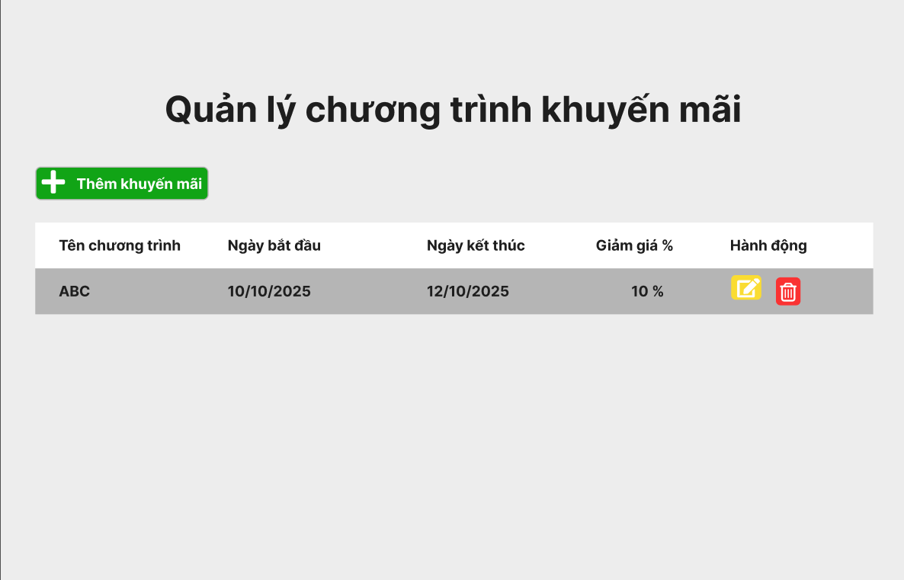

Test Case ID | Mô tả | Quy trình | Điều kiện tiên quyết | Kết quả mong đợi | Kết quả thực tế | Kết quả |  |  |  |  |  | Chú thích
 |  |  |  |  |  | Vòng 1 |  |  | Vòng 2
 |  |  |  |  |  | Trạng thái | Ngày kiểm tra | Người kiểm tra | Trạng thái | Ngày kiểm tra | Người kiểm tra
GUI_SHOW Quản lý chương trình khuyến mãi
GUI - QLCTKM01 | Kiểm tra tiêu đề giao diện |  | Đăng nhập thành công vào hệ thống | Hiển thị tiêu đề "Quản lý chương trình khuyến mãi" rõ ràng, đúng căn chỉnh | Hiển thị tiêu đề "Quản lý chương trình khuyến mãi" rõ ràng, đúng căn chỉnh | Passed | 15/04/2025 | Sơn | Passed | 17/05/2025 | Sơn
GUI - QLCTKM02 | [Thêm khuyến mãi] Button |  | Đăng nhập thành công vào hệ thống | -Text color : light -Status : enable -Background : brown | -Text color : light -Status : enable -Background : brown | Passed | 15/04/2025 | Sơn | Passed | 17/05/2025 | Sơn
GUI - QLCTKM03 | [Tên chương trình] Label |  | Đăng nhập thành công vào hệ thống | -Text color : black -Status : enable | -Text color : black -Status : enable | Passed | 15/04/2025 | Sơn | Passed | 17/05/2025 | Sơn
GUI - QLCTKM04 | [Ngày bắt đầu] Label |  | Đăng nhập thành công vào hệ thống | -Text color : black -Status : enable | -Text color : black -Status : enable | Passed | 15/04/2025 | Sơn | Passed | 17/05/2025 | Sơn
GUI - QLCTKM05 | [Ngày kết thúc] Label |  | Đăng nhập thành công vào hệ thống | -Text color : black -Status : enable | -Text color : black -Status : enable | Passed | 15/04/2025 | Sơn | Passed | 17/05/2025 | Sơn
GUI - QLCTKM06 | [Giảm giá %] Label |  | Đăng nhập thành công vào hệ thống | -Text color : black -Status : enable | -Text color : black -Status : enable | Passed | 15/04/2025 | Sơn | Passed | 17/05/2025 | Sơn
GUI - QLCTKM07 | [Hành động] Label |  | Đăng nhập thành công vào hệ thống | -Text color : black -Status : enable | -Text color : black -Status : enable | Passed | 15/04/2025 | Sơn | Passed | 17/05/2025 | Sơn
GUI - QLCTKM08 | [Chỉnh sửa] IconButton |  | Đăng nhập thành công vào hệ thống | -Text color : light -Status : enable -Background : yellow | -Text color : light -Status : enable -Background : yellow | Passed | 15/04/2025 | Sơn | Passed | 17/05/2025 | Sơn
GUI - QLCTKM09 | [Xoá] IconButton |  | Đăng nhập thành công vào hệ thống | -Text color : light -Status : enable -Background : blu | -Text color : light -Status : enable -Background : blu | Passed | 15/04/2025 | Sơn | Passed | 17/05/2025 | Sơn
FUNCTION_SHOW Quản lý chương trình khuyến mãi
FUNC - QLCTKM01 | Kiểm tra thông tin Quản lý chương trình khuyến mãi | 1. Khởi động trang web. 2. Hiển thị trang chủ. 3.Chọn Quản lý chương trình khuyến mãi | Đăng nhập bằng tài khoản Admin | Hiển thị trang quản lý báo cáo và thống kê gồm có: - Button "Thêm khuyến mãi" - Lable "Tên chương trình" - Lable "Ngày bắt đầu" - Lable "Ngày kết thúc" - Lable "Giảm giá %" - Lable "Hành động" - IconButton "Chỉnh sửa" - IconButton "Xoá" | Hiển thị trang quản lý báo cáo và thống kê gồm có: - Button "Thêm khuyến mãi" - Lable "Tên chương trình" - Lable "Ngày bắt đầu" - Lable "Ngày kết thúc" - Lable "Giảm giá %" - Lable "Hành động" - IconButton "Chỉnh sửa" - IconButton "Xoá" | Passed | 15/04/2025 | Sơn | Passed | 17/05/2025 | Sơn
FUNC - QLCTKM02 | Kiểm tra nút thêm khuyến mãi | 1. Khởi động trang web. 2. Vào trang thêm khối 3.Không nhập các trường dữ liệu. 4. Nhấn vào "Thêm" | Đăng nhập thành công vào hệ thống | Hiển thị thông báo "Vui lòng nhập khuyến mãi muốn thêm" | Hiển thị thông báo "Vui lòng nhập khuyến mãi muốn thêm" | Passed | 14/11/2024 | Mạnh | Passed | 14/11/2024 | Mạnh
FUNC - QLCTKM03 | Kiểm tra nút thêm khuyến mãi thất bại | 1. Khởi động trang web. 2. Vào trang thêm ngành 3.Không nhập trường "tên ngành". 4. Nhấn vào "Thêm" | Đăng nhập thành công vào hệ thống | Hiển thị thông báo "Không thể thêm khuyến mãi" | Hiển thị thông báo "Không thể thêm khuyến mãi" | Passed | 14/11/2024 | Mạnh | Passed | 14/11/2024 | Mạnh
FUNC - QLCTKM04 | Kiểm tra IconButton Chỉnh sửa | 1. Khởi động trang web. 2. Hiển thị trang chủ. 3. Chọn Quản lý chương trình khuyến mãi. 3. Click IconButton Chỉnh sửa | Đăng nhập bằng tài khoản Admin | Hiển thị thông báo "Nhập thông tin cần chỉnh sửa" | Hiển thị thông báo "Nhập thông tin cần chỉnh sửa" | Passed | 15/04/2025 | Sơn | Passed | 17/05/2025 | Sơn
FUNC - QLCTKM05 | Kiểm tra IconButton Chỉnh sửa thất bại | 1. Khởi động trang web. 2. Hiển thị trang chủ. 3. Chọn Quản lý chương trình khuyến mãi. 3. Click IconButton Chỉnh sửa | Đăng nhập bằng tài khoản Admin | Hiển thị thông báo "Không thể chỉnh sửa" | Hiển thị thông báo "Không thể chỉnh sửa" | Passed | 15/04/2025 | Sơn | Passed | 17/05/2025 | Sơn
FUNC - QLCTKM06 | Kiểm tra IconButton Xoá | 1. Khởi động trang web. 2. Hiển thị trang chủ. 3. Chọn Quản lý chương trình khuyến mãi. 3. Click IconButton Xoá | Đăng nhập bằng tài khoản Admin | Hiển thị thông báo "Xoá thành công" | Hiển thị thông báo "Xoá thành công" | Passed | 15/04/2025 | Sơn | Passed | 17/05/2025 | Sơn
FUNC - QLCTKM07 | Kiểm tra IconButton Xoá thất bại | 1. Khởi động trang web. 2. Hiển thị trang chủ. 3. Chọn Quản lý chương trình khuyến mãi. 3. Click IconButton Xoá | Đăng nhập bằng tài khoản Admin | Không xoá khuyến mãi đã chọn | Không xoá khuyến mãi đã chọn | Passed | 15/04/2025 | Sơn | Passed | 17/05/2025 | Sơn

Quản lý các cơ sở thú y
Project Name | Ứng dụng AI chatbot vào website quản lý và chăm sóc thú cưng
Module Code | Quản lý các cơ sở thú y
 | Hoàn thành | Lỗi | Chưa kiểm tra | Bị chặn | Tổng lần kiểm tra
Round 1 | 36 | 0 | 0 | 0 | 36
Round 2 | 36 | 0 | 0 | 0 | 36

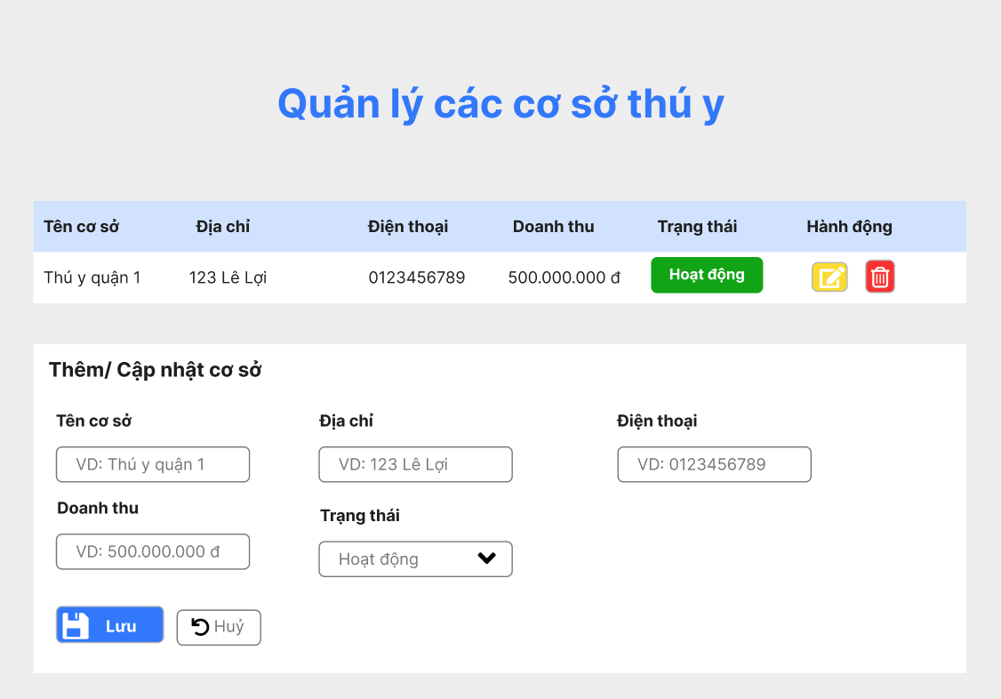

Test Case ID | Mô tả | Quy trình | Điều kiện tiên quyết | Kết quả mong đợi | Kết quả thực tế | Kết quả |  |  |  |  |  | Chú thích
 |  |  |  |  |  | Vòng 1 |  |  | Vòng 2
 |  |  |  |  |  | Trạng thái | Ngày kiểm tra | Người kiểm tra | Trạng thái | Ngày kiểm tra | Người kiểm tra
GUI_SHOW Quản lý các cơ sở thú y
GUI - QLCCSTY01 | Kiểm tra tiêu đề giao diện |  | Đăng nhập thành công vào hệ thống | Hiển thị tiêu đề "Quản lý các cơ sở thú y" rõ ràng, đúng căn chỉnh | Hiển thị tiêu đề "Quản lý các cơ sở thú y" rõ ràng, đúng căn chỉnh | Passed | 15/04/2025 | Sơn | Passed | 17/05/2025 | Sơn
GUI - QLCCSTY02 | [Tên cơ sở] Label |  | Đăng nhập thành công vào hệ thống | - Text: Black - Status: Enable | - Text: Black - Status: Enable | Passed | 15/04/2025 | Sơn | Passed | 17/05/2025 | Sơn
GUI - QLCCSTY03 | [Địa chỉ] Label |  | Đăng nhập thành công vào hệ thống | - Text: White - Status: Enable | - Text: White - Status: Enable | Passed | 15/04/2025 | Sơn | Passed | 17/05/2025 | Sơn
GUI - QLCCSTY04 | [Điện thoại] Label |  | Đăng nhập thành công vào hệ thống | - Text: Black - Status: Enable | - Text: Black - Status: Enable | Passed | 15/04/2025 | Sơn | Passed | 17/05/2025 | Sơn
GUI - QLCCSTY05 | [Doanh thu] Label |  | Đăng nhập thành công vào hệ thống | - Text: Black - Status: Enable | - Text: Black - Status: Enable | Passed | 15/04/2025 | Sơn | Passed | 17/05/2025 | Sơn
GUI - QLCCSTY06 | [Trạng thái] Label |  | Đăng nhập thành công vào hệ thống | - Text: White - Status: Enable -Background : brown | - Text: White - Status: Enable -Background : brown | Passed | 15/04/2025 | Sơn | Passed | 17/05/2025 | Sơn
GUI - QLCCSTY07 | [Hành động] Label |  | Đăng nhập thành công vào hệ thống | - Text: Black - Status: Enable | - Text: Black - Status: Enable | Passed | 15/04/2025 | Sơn | Passed | 17/05/2025 | Sơn
GUI - QLCCSTY08 | [Chỉnh sửa] IconButton |  | Đăng nhập thành công vào hệ thống | -Text color : light -Status : enable -Background : yellow | -Text color : light -Status : enable -Background : yellow | Passed | 15/04/2025 | Sơn | Passed | 17/05/2025 | Sơn
GUI - QLCCSTY09 | [Xoá] IconButton |  | Đăng nhập thành công vào hệ thống | -Text color : light -Status : enable -Background : blu | -Text color : light -Status : enable -Background : blu | Passed | 15/04/2025 | Sơn | Passed | 17/05/2025 | Sơn
GUI - QLCCSTY10 | [Thêm/ Cập nhật cơ sở] Label |  | Đăng nhập thành công vào hệ thống | - Text: Black - Status: Enable | - Text: Black - Status: Enable | Passed | 15/04/2025 | Sơn | Passed | 17/05/2025 | Sơn
GUI - QLCCSTY11 | [Tên cơ sở] Textbox |  | Đăng nhập thành công vào hệ thống | - Text: Black - Status: Enable | - Text: Black - Status: Enable | Passed | 15/04/2025 | Sơn | Passed | 17/05/2025 | Sơn
GUI - QLCCSTY12 | [Địa chỉ] Textbox |  | Đăng nhập thành công vào hệ thống | - Text: Black - Status: Enable | - Text: Black - Status: Enable | Passed | 15/04/2025 | Sơn | Passed | 17/05/2025 | Sơn
GUI - QLCCSTY13 | [Điện thoại] Textbox |  | Đăng nhập thành công vào hệ thống | - Text: Black - Status: Enable | - Text: Black - Status: Enable | Passed | 15/04/2025 | Sơn | Passed | 17/05/2025 | Sơn
GUI - QLCCSTY14 | [Doanh thu] Textbox |  | Đăng nhập thành công vào hệ thống | - Text: Black - Status: Enable | - Text: Black - Status: Enable | Passed | 15/04/2025 | Sơn | Passed | 17/05/2025 | Sơn
GUI - QLCCSTY15 | [Trạng thái] DropdownList |  | Đăng nhập thành công vào hệ thống | - Text: Black - Status: Enable | - Text: Black - Status: Enable | Passed | 15/04/2025 | Sơn | Passed | 17/05/2025 | Sơn
GUI - QLCCSTY16 | [Lưu] Button |  | Đăng nhập thành công vào hệ thống | -Text color : light -Status : enable -Background : blu | -Text color : light -Status : enable -Background : blu | Passed | 15/04/2025 | Sơn | Passed | 17/05/2025 | Sơn
GUI - QLCCSTY17 | [Huỷ] Button |  | Đăng nhập thành công vào hệ thống | -Text color : light -Status : enable -Background : while | -Text color : light -Status : enable -Background : while | Passed | 15/04/2025 | Sơn | Passed | 17/05/2025 | Sơn
FUNCTION_SHOW Quản lý các cơ sở thú y
FUNC-QLCCSTY01 | Kiểm tra thông tin Quản lý các cơ sở thú y | 1. Khởi động trang web. 2. Hiển thị trang chủ. 3.Chọn Quản lý các cơ sở thú y | Đăng nhập bằng tài khoản Admin | Hiển thị trang Quản lý các cơ sở thú y gồm có: - Label "Tên cơ sở" - Label " Địa chỉ " - Label " Doanh thu " - Label " Trạng thái " - Label " Hành động " - Label " Thêm/ Cập nhật cơ " - Textbox " Tên cơ sở " - Textbox " Địa chỉ " - Textbox " Điện thoại " - Textbox " Doanh thu " - DropdownList " Trạng thái " | Hiển thị trang Quản lý các cơ sở thú y gồm có: - Label "Tên cơ sở" - Label " Địa chỉ " - Label " Doanh thu " - Label " Trạng thái " - Label " Hành động " - Label " Thêm/ Cập nhật cơ " - Textbox " Tên cơ sở " - Textbox " Địa chỉ " - Textbox " Điện thoại " - Textbox " Doanh thu " - DropdownList " Trạng thái " | Passed | 15/04/2025 | Sơn | Passed | 17/05/2025 | Sơn
FUNC-QLCCSTY02 | Kiểm tra IconButton Chỉnh sửa | 1. Khởi động trang web. 2. Hiển thị trang chủ. 3. Chọn Quản lý các cơ sở thú y. 3. Click IconButton Chỉnh sửa | Đăng nhập bằng tài khoản Admin | Hiển thị thông báo "Nhập thông tin cần chỉnh sửa" | Hiển thị thông báo "Nhập thông tin cần chỉnh sửa" | Passed | 15/04/2025 | Sơn | Passed | 17/05/2025 | Sơn
FUNC-QLCCSTY03 | Kiểm tra IconButton Chỉnh sửa thất bại | 1. Khởi động trang web. 2. Hiển thị trang chủ. 3. Chọn Quản lý các cơ sở thú y. 3. Click IconButton Chỉnh sửa | Đăng nhập bằng tài khoản Admin | Hiển thị thông báo "Không thể chỉnh sửa" | Hiển thị thông báo "Không thể chỉnh sửa" | Passed | 15/04/2025 | Sơn | Passed | 17/05/2025 | Sơn
FUNC-QLCCSTY04 | Kiểm tra IconButton Xoá | 1. Khởi động trang web. 2. Hiển thị trang chủ. 3. Chọn Quản lý các cơ sở thú y. 3. Click IconButton Xoá | Đăng nhập bằng tài khoản Admin | Hiển thị thông báo "Xoá thành công" | Hiển thị thông báo "Xoá thành công" | Passed | 15/04/2025 | Sơn | Passed | 17/05/2025 | Sơn
FUNC-QLCCSTY05 | Kiểm tra IconButton Xoá thất bại | 1. Khởi động trang web. 2. Hiển thị trang chủ. 3. Chọn Quản lý các cơ sở thú y. 3. Click IconButton Xoá | Đăng nhập bằng tài khoản Admin | Không xoá khuyến mãi đã chọn | Không xoá khuyến mãi đã chọn | Passed | 15/04/2025 | Sơn | Passed | 17/05/2025 | Sơn
FUNC-QLCCSTY06 | Kiểm tra textbox tên cơ sở | 1. Khởi động trang web. 2. Hiển thị trang chủ. 3. Chọn Quản lý các cơ sở thú y. 3. Click textbox tên cơ sở | Đăng nhập bằng tài khoản Admin | Hiển thị "Tên cơ sở" đã nhập | Hiển thị "Tên cơ sở" đã nhập | Passed | 15/04/2025 | Sơn | Passed | 17/05/2025 | Sơn
FUNC-QLCCSTY07 | Kiểm tra textbox tên cơ sở trống | 1. Khởi động trang web. 2. Hiển thị trang chủ. 3. Chọn Quản lý các cơ sở thú y. 3. Click textbox tên cơ sở | Đăng nhập bằng tài khoản Admin | Hiển thị thông báo "Vui lòng nhập Tên cơ sở" | Hiển thị thông báo "Vui lòng nhập Tên cơ sở" | Passed | 15/04/2025 | Sơn | Passed | 17/05/2025 | Sơn
FUNC-QLCCSTY08 | Kiểm tra textbox Địa chỉ | 1. Khởi động trang web. 2. Hiển thị trang chủ. 3. Chọn Quản lý các cơ sở thú y. 3. Click textbox Địa chỉ. | Đăng nhập bằng tài khoản Admin | Hiển thị "Địa chỉ" đã nhập | Hiển thị "Địa chỉ" đã nhập | Passed | 15/04/2025 | Sơn | Passed | 17/05/2025 | Sơn
FUNC-QLCCSTY09 | Kiểm tra textbox Địa chỉ trống | 1. Khởi động trang web. 2. Hiển thị trang chủ. 3. Chọn Quản lý các cơ sở thú y. 3. Click textbox Địa chỉ. | Đăng nhập bằng tài khoản Admin | Hiển thị thông báo "Vui lòng nhập Địa chỉ" | Hiển thị thông báo "Vui lòng nhập Địa chỉ" | Passed | 15/04/2025 | Sơn | Passed | 17/05/2025 | Sơn
FUNC-QLCCSTY10 | Kiểm tra textbox Điện thoại | 1. Khởi động trang web. 2. Hiển thị trang chủ. 3. Chọn Quản lý các cơ sở thú y. 3. Click textbox Điện thoại. | Đăng nhập bằng tài khoản Admin | Hiển thị "Điện thoại" đã nhập | Hiển thị "Điện thoại" đã nhập | Passed | 15/04/2025 | Sơn | Passed | 17/05/2025 | Sơn
FUNC-QLCCSTY11 | Kiểm tra textbox Điện thoại trống | 1. Khởi động trang web. 2. Hiển thị trang chủ. 3. Chọn Quản lý các cơ sở thú y. 3. Click textbox Điện thoại. | Đăng nhập bằng tài khoản Admin | Hiển thị thông báo "Vui lòng nhập Điện thoại" | Hiển thị thông báo "Vui lòng nhập Điện thoại" | Passed | 15/04/2025 | Sơn | Passed | 17/05/2025 | Sơn
FUNC-QLCCSTY12 | Kiểm tra textbox Doanh thu | 1. Khởi động trang web. 2. Hiển thị trang chủ. 3. Chọn Quản lý các cơ sở thú y. 3. Click textbox Doanh thu. | Đăng nhập bằng tài khoản Admin | Hiển thị "Doanh thu" đã nhập | Hiển thị "Doanh thu" đã nhập | Passed | 15/04/2025 | Sơn | Passed | 17/05/2025 | Sơn
FUNC-QLCCSTY13 | Kiểm tra textbox Doanh thu trống | 1. Khởi động trang web. 2. Hiển thị trang chủ. 3. Chọn Quản lý các cơ sở thú y. 3. Click textbox Doanh thu. | Đăng nhập bằng tài khoản Admin | Hiển thị thông báo "Vui lòng nhập Doanh thu" | Hiển thị thông báo "Vui lòng nhập Doanh thu" | Passed | 15/04/2025 | Sơn | Passed | 17/05/2025 | Sơn
FUNC-QLCCSTY14 | Kiểm tra DropdownList Trạng thái | 1. Khởi động trang web. 2. Hiển thị trang chủ. 3. Chọn Quản lý các cơ sở thú y. 3. Click textbox Trạng thái. | Đăng nhập bằng tài khoản Admin | Hiển thị DropdownList các Trạng thái hiện có | Hiển thị DropdownList các Trạng thái hiện có | Passed | 15/04/2025 | Sơn | Passed | 17/05/2025 | Sơn
FUNC-QLCCSTY15 | Kiểm tra DropdownList Trạng thái thất bại | 1. Khởi động trang web. 2. Hiển thị trang chủ. 3. Chọn Quản lý các cơ sở thú y. 3. Click textbox Trạng thái. | Đăng nhập bằng tài khoản Admin | Hiển thị thông báo "Không thể hiển thị Trạng thái" | Hiển thị thông báo "Không thể hiển thị Trạng thái" | Passed | 15/04/2025 | Sơn | Passed | 17/05/2025 | Sơn
FUNC-QLCCSTY16 | Kiểm tra button Lưu | 1. Khởi động trang web. 2. Hiển thị trang chủ. 3. Chọn Quản lý các cơ sở thú y. 3. Click button Lưu. | Đăng nhập bằng tài khoản Admin | Hiển thị "Đã Lưu thành công" | Hiển thị "Đã Lưu thành công" | Passed | 15/04/2025 | Sơn | Passed | 17/05/2025 | Sơn
FUNC-QLCCSTY17 | Kiểm tra button Lưu thất bại | 1. Khởi động trang web. 2. Hiển thị trang chủ. 3. Chọn Quản lý các cơ sở thú y. 3. Click button Lưu. | Đăng nhập bằng tài khoản Admin | Hiển thị thông báo "Lưu thất bại" | Hiển thị thông báo "Lưu thất bại" | Passed | 15/04/2025 | Sơn | Passed | 17/05/2025 | Sơn
FUNC-QLCCSTY18 | Kiểm tra button Huỷ | 1. Khởi động trang web. 2. Hiển thị trang chủ. 3. Chọn Quản lý các cơ sở thú y. 3. Click button Huỷ. | Đăng nhập bằng tài khoản Admin | Hiển thị "Huỷ thành công" | Hiển thị "Huỷ thành công" | Passed | 15/04/2025 | Sơn | Passed | 17/05/2025 | Sơn
FUNC-QLCCSTY19 | Kiểm tra button Huỷ thất bại | 1. Khởi động trang web. 2. Hiển thị trang chủ. 3. Chọn Quản lý các cơ sở thú y. 3. Click button Huỷ. | Đăng nhập bằng tài khoản Admin | Hiển thị thông báo "Lỗi" | Hiển thị thông báo "Lỗi" | Passed | 15/04/2025 | Sơn | Passed | 17/05/2025 | Sơn

Quản lý kho hàng
Project Name | Ứng dụng AI chatbot vào website quản lý và chăm sóc thú cưng
Module Code | Quản lý kho hàng
 | Hoàn thành | Lỗi | Chưa kiểm tra | Bị chặn | Tổng lần kiểm tra
Round 1 | 24 | 0 | 0 | 0 | 24
Round 2 | 24 | 0 | 0 | 0 | 24

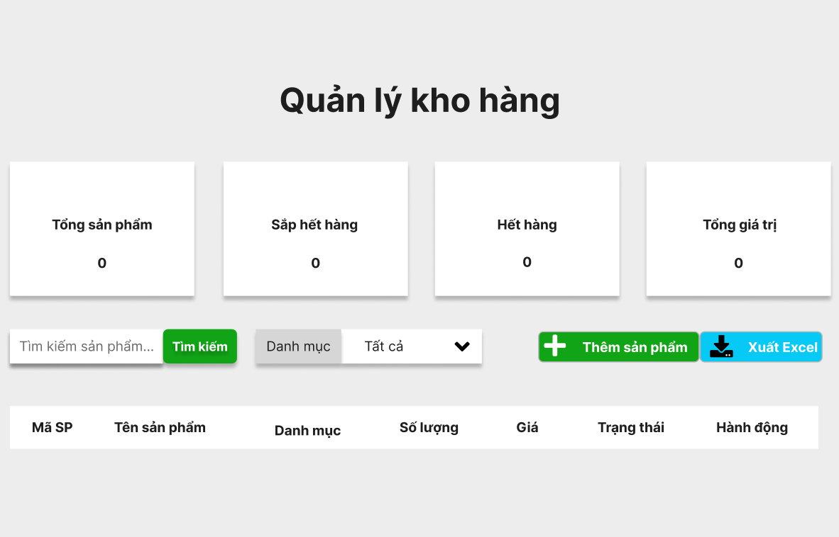

Test Case ID | Mô tả | Quy trình | Điều kiện tiên quyết | Kết quả mong đợi | Kết quả thực tế | Kết quả |  |  |  |  |  | Chú thích
 |  |  |  |  |  | Vòng 1 |  |  | Vòng 2
 |  |  |  |  |  | Trạng thái | Ngày kiểm tra | Người kiểm tra | Trạng thái | Ngày kiểm tra | Người kiểm tra
GUI_SHOW Quản lý kho hàng
GUI - QLKH01 | Kiểm tra tiêu đề giao diện |  | Đăng nhập thành công vào hệ thống | Hiển thị tiêu đề "Quản lý kho hàng" rõ ràng, đúng căn chỉnh | Hiển thị tiêu đề "Quản lý kho hàng" rõ ràng, đúng căn chỉnh | Passed | 15/04/2025 | Sơn | Passed | 17/05/2025 | Sơn
GUI - QLKH02 | [Tổng sản phẩm] Textbox |  | Đăng nhập thành công vào hệ thống | - Text: Black - Status: Enable | - Text: Black - Status: Enable | Passed | 15/04/2025 | Sơn | Passed | 17/05/2025 | Sơn
GUI - QLKH03 | [Sắp hết hàng] Textbox |  | Đăng nhập thành công vào hệ thống | - Text: Black - Status: Enable | - Text: Black - Status: Enable | Passed | 15/04/2025 | Sơn | Passed | 17/05/2025 | Sơn
GUI - QLKH04 | [Hết hàng] Textbox |  | Đăng nhập thành công vào hệ thống | - Text: Black - Status: Enable | - Text: Black - Status: Enable | Passed | 15/04/2025 | Sơn | Passed | 17/05/2025 | Sơn
GUI - QLKH05 | [Tổng giá trị] Textbox |  | Đăng nhập thành công vào hệ thống | - Text: Black - Status: Enable | - Text: Black - Status: Enable | Passed | 15/04/2025 | Sơn | Passed | 17/05/2025 | Sơn
GUI - QLKH06 | [Tìm kiếm sản phẩm] Textbox |  | Đăng nhập thành công vào hệ thống | - Text: White - Status: Enable -Background : brown | - Text: White - Status: Enable -Background : brown | Passed | 15/04/2025 | Sơn | Passed | 17/05/2025 | Sơn
GUI - QLKH07 | [Danh mục] DropdownList |  | Đăng nhập thành công vào hệ thống | - Text: Black - Status: Enable | - Text: Black - Status: Enable | Passed | 15/04/2025 | Sơn | Passed | 17/05/2025 | Sơn
GUI - QLKH08 | [Thêm sản phẩm] Button |  | Đăng nhập thành công vào hệ thống | - Text: White - Status: Enable -Background : brown | - Text: White - Status: Enable -Background : brown | Passed | 15/04/2025 | Sơn | Passed | 17/05/2025 | Sơn
GUI - QLKH09 | [Xuất Excel] Button |  | Đăng nhập thành công vào hệ thống | - Text: White - Status: Enable -Background : light blue | - Text: White - Status: Enable -Background : light blue | Passed | 15/04/2025 | Sơn | Passed | 17/05/2025 | Sơn
GUI - QLKH10 | [Mã SP] Label |  | Đăng nhập thành công vào hệ thống | - Text: Black - Status: Enable | - Text: Black - Status: Enable | Passed | 15/04/2025 | Sơn | Passed | 17/05/2025 | Sơn
GUI - QLKH11 | [Tên sản phẩm] Label |  | Đăng nhập thành công vào hệ thống | - Text: Black - Status: Enable | - Text: Black - Status: Enable | Passed | 15/04/2025 | Sơn | Passed | 17/05/2025 | Sơn
GUI - QLKH12 | [Danh mục] Label |  | Đăng nhập thành công vào hệ thống | - Text: Black - Status: Enable | - Text: Black - Status: Enable | Passed | 15/04/2025 | Sơn | Passed | 17/05/2025 | Sơn
GUI - QLKH13 | [Số lượng] Label |  | Đăng nhập thành công vào hệ thống | - Text: Black - Status: Enable | - Text: Black - Status: Enable | Passed | 15/04/2025 | Sơn | Passed | 17/05/2025 | Sơn
GUI - QLKH14 | [Giá] Label |  | Đăng nhập thành công vào hệ thống | - Text: Black - Status: Enable | - Text: Black - Status: Enable | Passed | 15/04/2025 | Sơn | Passed | 17/05/2025 | Sơn
GUI - QLKH15 | [Trạng thái] Label |  | Đăng nhập thành công vào hệ thống | - Text: White - Status: Enable | - Text: White - Status: Enable | Passed | 15/04/2025 | Sơn | Passed | 17/05/2025 | Sơn
GUI - QLKH15 | [Hành động] Label |  | Đăng nhập thành công vào hệ thống | - Text: White - Status: Enable | - Text: White - Status: Enable | Passed | 15/04/2025 | Sơn | Passed | 17/05/2025 | Sơn
FUNCTION_SHOW Quản lý kho hàng
FUNC - QLKH01 | Kiểm tra thông tin Quản lý kho hàng | 1. Khởi động trang web. 2. Hiển thị trang chủ. 3.Chọn Quản lý kho hàng | Đăng nhập bằng tài khoản Admin | Hiển thị trang Quản lý kho hàng gồm có: - Textbox “Tổng sản phẩm” - Textbox “Sắp hết hàng” - Textbox “Hết hàng” - Textbox “Tổng giá trị” - Textbox “Tìm kiếm sản phẩm” - DropdownList “Danh mục” - Button “Thêm sản phẩm” - Button “Xuất Excel” - Label “Mã SP” - Label “Tên sản phẩm” - Label “Danh mục” - Label “Số lượng” - Label “Giá” - Label “Trạng thái” - Label “Hành động” | Hiển thị trang Quản lý kho hàng gồm có: - Textbox “Tổng sản phẩm” - Textbox “Sắp hết hàng” - Textbox “Hết hàng” - Textbox “Tổng giá trị” - Textbox “Tìm kiếm sản phẩm” - DropdownList “Danh mục” - Button “Thêm sản phẩm” - Button “Xuất Excel” - Label “Mã SP” - Label “Tên sản phẩm” - Label “Danh mục” - Label “Số lượng” - Label “Giá” - Label “Trạng thái” - Label “Hành động” | Passed | 15/04/2024 | Sơn | Passed | 17/05/2024 | Sơn
FUNC - QLKH02 | Kiểm tra textbox Tìm kiếm sản phẩm | 1. Khởi động trang web. 2. Hiển thị trang chủ. 3. Chọn Quản lý kho hàng. 3. Click textbox Tìm kiếm sản phẩm. | Đăng nhập bằng tài khoản Admin | Hiển thị "Danh sách sản phẩm" đã nhập | Hiển thị "Danh sách sản phẩm" đã nhập | Passed | 15/04/2025 | Sơn | Passed | 17/05/2025 | Sơn
FUNC - QLKH03 | Kiểm tra textbox Tìm kiếm sản phẩm trống | 1. Khởi động trang web. 2. Hiển thị trang chủ. 3. Chọn Quản lý kho hàng. 3. Click textbox Tìm kiếm sản phẩm. | Đăng nhập bằng tài khoản Admin | Hiển thị thông báo "Vui lòng nhập sản phẩm bạn muốn tìm kiếm" | Hiển thị thông báo "Vui lòng nhập sản phẩm bạn muốn tìm kiếm" | Passed | 15/04/2025 | Sơn | Passed | 17/05/2025 | Sơn
FUNC - QLKH04 | Kiểm tra DropdownList Danh mục | 1. Khởi động trang web. 2. Hiển thị trang chủ. 3. Chọn Quản lý kho hàng. 3. Click DropdownList Danh mục. | Đăng nhập bằng tài khoản Admin | Hiển thị DropdownList các Danh mục hiện có | Hiển thị DropdownList các Danh mục hiện có | Passed | 15/04/2025 | Sơn | Passed | 17/05/2025 | Sơn
FUNC - QLKH05 | Kiểm tra DropdownList Trạng thái thất bại | 1. Khởi động trang web. 2. Hiển thị trang chủ. 3. Chọn Quản lý kho hàng. 3. Click DropdownList Danh mục. | Đăng nhập bằng tài khoản Admin | Hiển thị thông báo "Không thể hiển thị Danh mục" | Hiển thị thông báo "Không thể hiển thị Danh mục" | Passed | 15/04/2025 | Sơn | Passed | 17/05/2025 | Sơn
FUNC - QLKH06 | Kiểm tra Button Thêm sản phẩm | 1. Khởi động trang web. 2. Hiển thị trang chủ. 3. Chọn Quản lý kho hàng. 3. Click Thêm sản phẩm. | Đăng nhập bằng tài khoản Admin | Hiển thị thông báo "Nhập thông tin sản phẩm muốn thêm" | Hiển thị thông báo "Nhập thông tin sản phẩm muốn thêm" | Passed | 15/04/2025 | Sơn | Passed | 17/05/2025 | Sơn
FUNC - QLKH07 | Kiểm tra Button Thêm sản phẩm thất bại | 1. Khởi động trang web. 2. Hiển thị trang chủ. 3. Chọn Quản lý kho hàng. 3. Click Thêm sản phẩm. | Đăng nhập bằng tài khoản Admin | Hiển thị thông báo "Không thể thêm hoặc đã tồn tại" | Hiển thị thông báo "Không thể thêm hoặc đã tồn tại" | Passed | 15/04/2025 | Sơn | Passed | 17/05/2025 | Sơn
FUNC - QLKH08 | Kiểm tra Button Xuất Exel | 1. Khởi động trang web. 2. Hiển thị trang chủ. 3. Chọn Quản lý kho hàng. 3. Click Xuất Exel. | Đăng nhập bằng tài khoản Admin | Hiển thị thông báo "Xuất Exel thành công" | Hiển thị thông báo "Xuất Exel thành công" | Passed | 15/04/2025 | Sơn | Passed | 17/05/2025 | Sơn
FUNC - QLKH09 | Kiểm tra Button Xuất Exel thất bại | 1. Khởi động trang web. 2. Hiển thị trang chủ. 3. Chọn Quản lý kho hàng. 3. Click Xuất Exel. | Đăng nhập bằng tài khoản Admin | Hiển thị thông báo "Xuất Exel thất bại vui lòng kiểm tra lại" | Hiển thị thông báo "Xuất Exel thất bại vui lòng kiểm tra lại" | Passed | 15/04/2025 | Sơn | Passed | 17/05/2025 | Sơn

